상품제안서
카카오 3in1 맥세이프 무선충전기 | 상품코드: S41219

 |  |  |  |  |  |  | 02-713-8555 | www.synergygift.co.kr
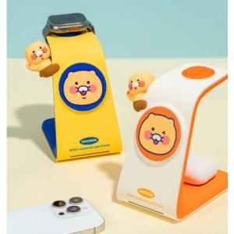 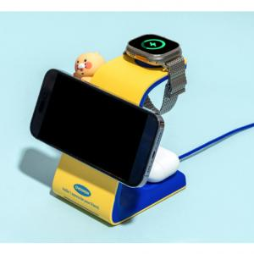 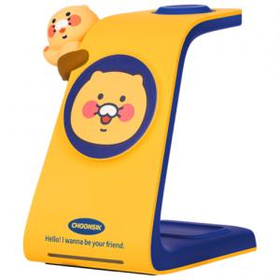

【상세/제작정보】 | <p><span style="font-size: 14pt;">※ 애플워치 전용입니다.</span></p>

【인쇄/포장옵션】 | 스티커 / 포장지포장

【공급단가】 | 수량 | 20~ | 50~ | 100~ | 300~ | 500~
*VAT별도 | 블루 | 36,500원 | 34,250원 | 33,400원 | 32,230원 | 31,600원
 | 오렌지 | 36,500원 | 34,250원 | 33,400원 | 32,230원 | 31,600원

【상품 URL】 | https://www.synergygift.co.kr:443/src/goods_detail.php?gdno=41219

